サンプル
作業進捗状況

完成度 | 50%

詳細
大分類 | 分類 | 機能名 | 状況 | エビデンス | 未完成の場合理由
クライアント側 | html | Login | [完成] | 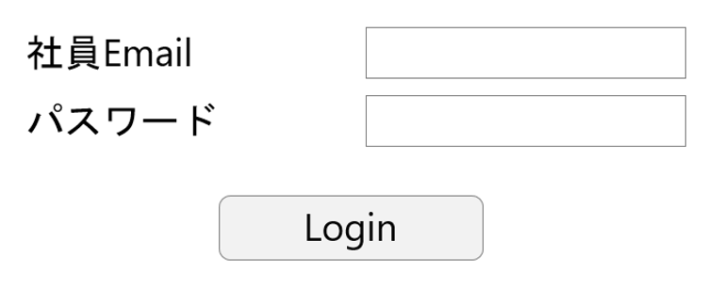
クライアント側 | html | EmployeesList.html | [完成] | 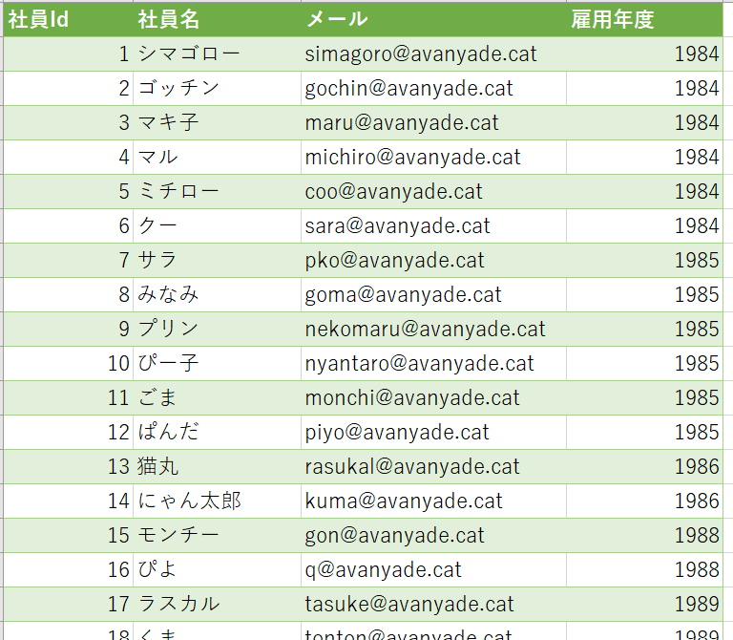
クライアント側 | html | HREmployeeMentenance.html | [画面のみ完成] [未完成部分] すべての情報を表示 （編集、修正、削除） | 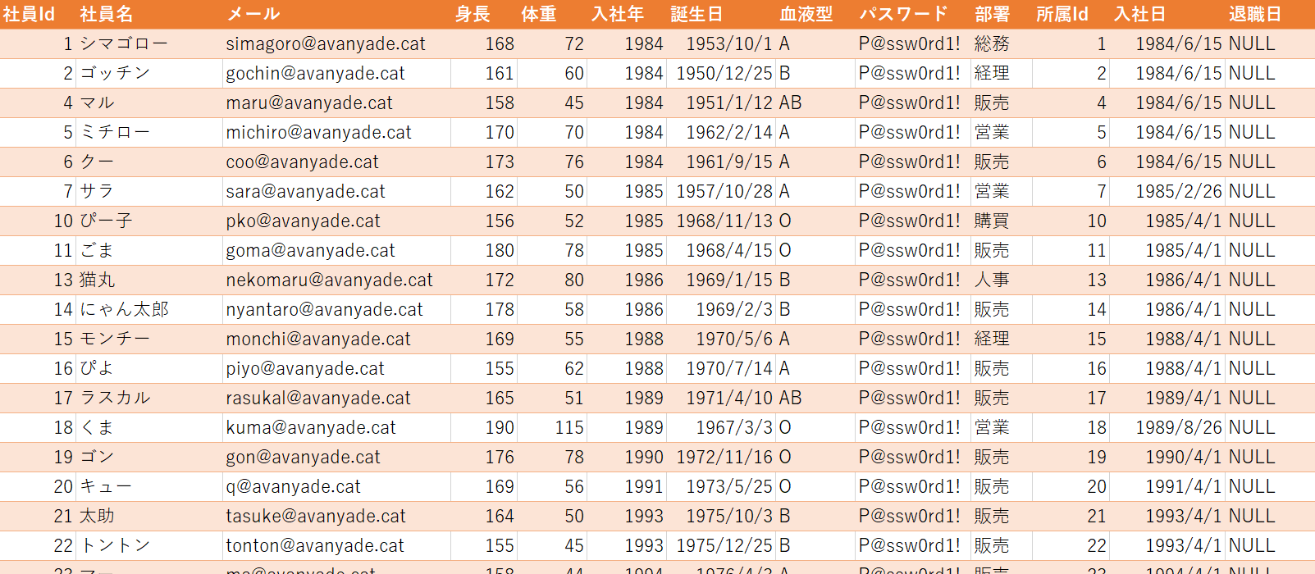
クライアント側 | CSS | Content\Site.css
クライアント側 | JavaScript | Scripts\api.js
サーバー側(Web API) | Config | Web.config | [完成] DB接続文字はXXX
サーバー側(Web API)
サーバー側(Web API) | API/ルーティング | Register
サーバー側(Web API) | API/Controller | Get
サーバー側(Web API) | API/Controller | Get(id)
サーバー側(Web API) | API/Controller | Post
サーバー側(Web API) | API/Controller | Put
サーバー側(Web API) | API/Controller | Delete
サーバー側(Web API) | API/Model | Employee
DB | DB名 | テーブル名 |  | （Selectした結果等)

